상품제안서
드리온 LCD 고속무선보조배터리 20000mAh | 상품코드: F31086

 |  |  |  |  |  |  | 02-412-0044 | www.easy1.co.kr
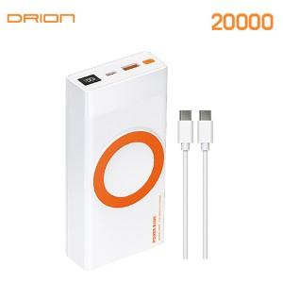

【상세/제작정보】 | ＊택배비 4000원(VAT별도) (1BOX 20개)

【인쇄/포장옵션】 | 레이저, 풀칼라 / 시판박스

【공급단가】 | 수량 | 50~ | 100~ | 300~ | 500~ | 1,000~
*VAT별도 | 단가 | 15,960원 | 15,690원 | 15,290원 | 15,020원 | 14,630원

【상품 URL】 | https://dev.easy1.co.kr:443/src/goods_detail.php?gdno=31086

